E型、R型电机接地噪音高压测试
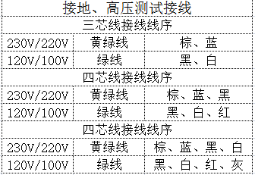
1.电机装入治具
2.接线
3.对码
4.低压测试电机吸合
DOOYA 作业指导书JS-9-1.388 C/00
适用类型：E/S、EQ/S型电机[538#] | 制程站别：接地噪音高压测试 | 人数：1 | 标准工时： | 日期：2018/8/6
作业步骤：

5.测试噪音
按 表格线序进行接线操作
★进行对码、添码、设行程等操作前都需要进入编程模式
538#适用遥控器型号：DD1271I、DD1391I、DD2200I、DD1392I、DD2201I
放大
按一下行程头按钮，电机一直转动提示，表明已进入编程模式。此时按一下遥控器的P2键，电机停止转动约3S，对码成功
按到低压测试吸合，再长按发射器的上行健和下行键不松手，测试电机是否正常吸合转动
6.高压、接地测试电源线接线
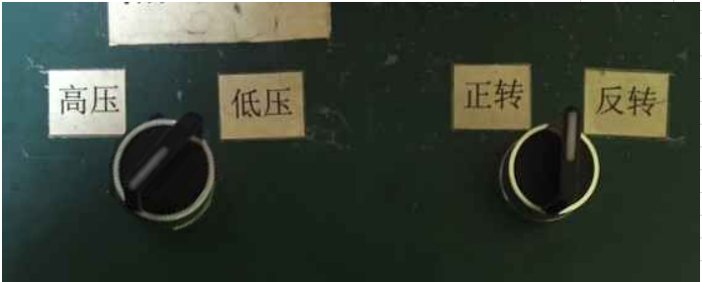

开关打到高压，电机减速端靠近耳朵处听不能有杂音异音、变音等现象，正反转都要检查
★注意不要反转
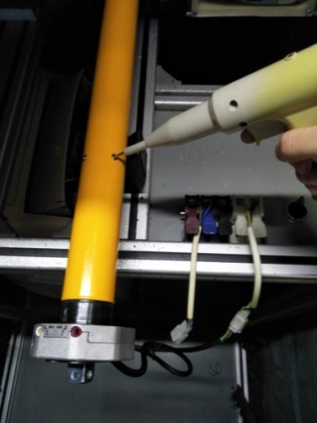
7.高压、接地测试
放
大
测试枪头部金属部分触碰销子或接地螺丝及驱动头螺丝处，然后按下测试枪按钮，测试枪指示灯亮，开始测试
上行键
停止键
下行键
打到高压，再长按发射器上和下行键，分贝仪距离电机减速端5CM处测噪音值
NG
OK
★按图示在外管减速端往下4-6cm，且分贝仪距离电机5cm处测试噪音值
★测试必须关闭门窗
5cm
放
大
4-6cm
按图示琴键线序将电源线从左到右按右边接线线序进行接线
放大
8.恢复出厂
高压、接地测试接线琴键夹
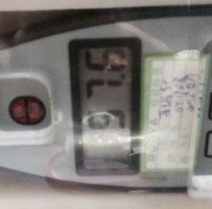 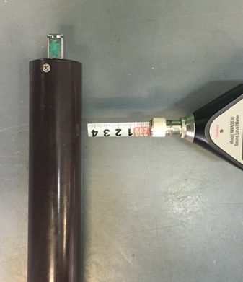
测试中，“TEST”黄色指示灯亮
测试结束，测试合格时，“PASS”绿色指示灯亮
测试结束，测试不合格时，“FAIL”红色指示灯亮，并伴有警报声音
★测试不合格时设备红色指示灯亮，并伴有警报声音，按下“RESET”键重置设备
RESET键
编辑模式下长按行程头15S直到第三次停止转动提示，此事放手恢复出厂设置
★出厂之前需要100%恢复出厂设置

